상품제안서
2색볼펜팬시부채(돋보기/거울150ɸ) | 상품코드: S20026

 |  |  |  |  |  |  | 02-713-8555 | www.synergygift.co.kr
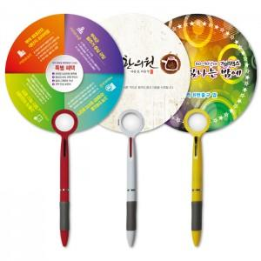

【상세/제작정보】 | <p>※​ 배송비 별도 상품입니다.&nbsp;</p>

【인쇄/포장옵션】 | 풀칼라 / 포장불가능

【공급단가】 | 수량 | 500~ | 1,000~ | 3,000~ | 5,000~ | 10,000~
*VAT별도 | 거울 | 720원 | 600원 | 580원 | 560원 | 540원
 | 돋보기 | 720원 | 600원 | 580원 | 560원 | 540원

【상품 URL】 | https://www.synergygift.co.kr:443/src/goods_detail.php?gdno=18952

